Баг-репорты
ID | Название БР | Приоритет | Статус | Предусловия | Окружение | Шаги воспроизведения | Ожидаемый результат | Фактический результат
D1 | При нажатии на кнопку "Заказать" фон кнопки не меняется на "состояние нажатия" | Желательный | Открыт | 1. Открыть тестовый стенд веб-приложения 2. Нажать на кнопку "Заказать" в лендинге 3. Заполнить все обязательные поля на странице "Для кого самокат" 4. Нажать на кнопку "Далее" 5. Заполнить все обязательные поля на странице "Про аренду" 6. Нажать на кнопку "Заказать" | Windows 10 Google Chrome 1920х1080, Версия: 137.0.7151.104 (64-bit) Яндекс.Браузер 1280х720, Версия: 25.4.4.543 (64-bit) | Нажать на кнопку "Посмотреть" | Фон кнопки меняется на "состояние нажатия" | Фон кнопки не меняется на "состояние нажатия"
D3 | Клик по надписи "Яндекс" в логотипе "Яндекс Самокат" не переводит на главную страницу Яндекса | Стандартный | Открыт | 1. Открыть тестовый стенд веб-приложения 2. Нажать на кнопку "Заказать" в лендинге 3. Заполнить все обязательные поля на странице "Для кого самокат" 4. Нажать на кнопку "Далее" 5. Заполнить все обязательные поля на странице "Про аренду" 6. Нажать на кнопку "Заказать" | Windows 10 Google Chrome 1920х1080, Версия: 137.0.7151.104 (64-bit) Яндекс.Браузер 1280х720, Версия: 25.4.4.543 (64-bit) | Нажать на надпись "Яндекс" в логотипе "Яндекс Самокат" | Клик по надписи "Яндекс" в логотипе "Яндекс Самокат" переводит на главную страницу Яндекса | Клик по надписи "Яндекс" в логотипе "Яндекс Самокат" переводит на страницу Дзен
D5 | Нажатие по кнопке Enter не запускает поиск заказа на странице "статус заказа" | Блокирующий | Открыт | 1. Открыть тестовый стенд веб-приложения 2. Нажать на кнопку "Заказать" в лендинге 3. Заполнить все обязательные поля на странице "Для кого самокат" 4. Нажать на кнопку "Далее" 5. Заполнить все обязательные поля на странице "Про аренду" 6. Нажать на кнопку "Заказать" | Windows 10 Google Chrome 1920х1080, Версия: 137.0.7151.104 (64-bit) Яндекс.Браузер 1280х720, Версия: 25.4.4.543 (64-bit) | 1. Ввести в поле ввода номер заказа 2. Нажать на клавиатуре кнопку Enter | Нажатие по кнопке Enter запускает поиск заказа | Нажатие по кнопке Enter не запускает поиск заказа
D6 | При пустом вводе в поле "Номер заказа" клие по кнопке "Посмотреть" всплывает баннер об отсутствии заказа на странице "Статус заказа" | Стандартный | Открыт | 1. Открыть тестовый стенд веб-приложения 2. Нажать на кнопку "Заказать" в лендинге 3. Заполнить все обязательные поля на странице "Для кого самокат" 4. Нажать на кнопку "Далее" 5. Заполнить все обязательные поля на странице "Про аренду" 6. Нажать на кнопку "Заказать" | Windows 10 Google Chrome 1920х1080, Версия: 137.0.7151.104 (64-bit) Яндекс.Браузер 1280х720, Версия: 25.4.4.543 (64-bit) | 1. Не вводить номер заказа в поле ввода | Кнопка "Посмотреть" некликабельна | Кнопка "Посмотреть" кликабельна, всплывает баннер об отствутвии заказа на странице "статус заказа"
D7 | Баннер "Такого заказа нет" содержит изображение отличное от макетов на странице "Статус заказа" | Желательный | Открыт | 1. Открыть тестовый стенд веб-приложения 2. Нажать на кнопку "Заказать" в лендинге 3. Заполнить все обязательные поля на странице "Для кого самокат" 4. Нажать на кнопку "Далее" 5. Заполнить все обязательные поля на странице "Про аренду" 6. Нажать на кнопку "Заказать" | Windows 10 Google Chrome 1920х1080, Версия: 137.0.7151.104 (64-bit) Яндекс.Браузер 1280х720, Версия: 25.4.4.543 (64-bit) | 1. Ввести несуществующий номер заказа в поле ввода 2. Нажать на кнопку посмотреть | Баннер "Такого заказа нет" содержит изображение упавшего самоката на дороге с отломанными колёсиками | Баннер "Такого заказа нет" содержит изображение упавшего самоката c отломанными колесиками, но нет дорожки
D8 | Длинные входные значения, не помещающиеся на одной строке, не переносятся на вторую строку на странице "Статус заказа" | Критический | Открыт | 1. Открыть тестовый стенд веб-приложения 2. Нажать на кнопку "Заказать" в лендинге 3. Заполнить все обязательные поля на странице "Для кого самокат" 4. Нажать на кнопку "Далее" 5. Заполнить все обязательные поля на странице "Про аренду" 6. Нажать на кнопку "Заказать" | Windows 10 Google Chrome 1920х1080, Версия: 137.0.7151.104 (64-bit) Яндекс.Браузер 1280х720, Версия: 25.4.4.543 (64-bit) |  | Если входные значения не помещаются на одной строке, они переносятся на вторую строку | Входные данные не переносятся на вторую строку, перекрывая собой другие данные | 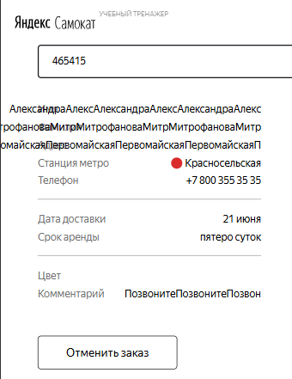
D9 | Цепочка статусов заказа имеет отличное от макетов расположение на странице "Статус заказа" | Желательный | Открыт | 1. Открыть тестовый стенд веб-приложения 2. Создать заказ 3. Перейти на странице Статус заказа | Windows 10 Яндекс.Браузер 1280х720, Версия: 25.4.4.543 (64-bit) | Посмотреть на расположение цепочки статусов заказа | Цепочка статусов заказа распологается справа | Цепочка статусов заказа распологается по центру страницы | 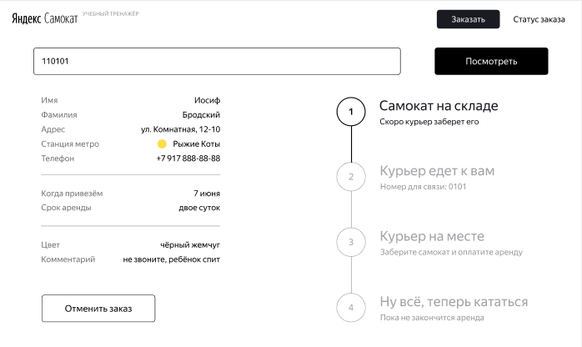 | 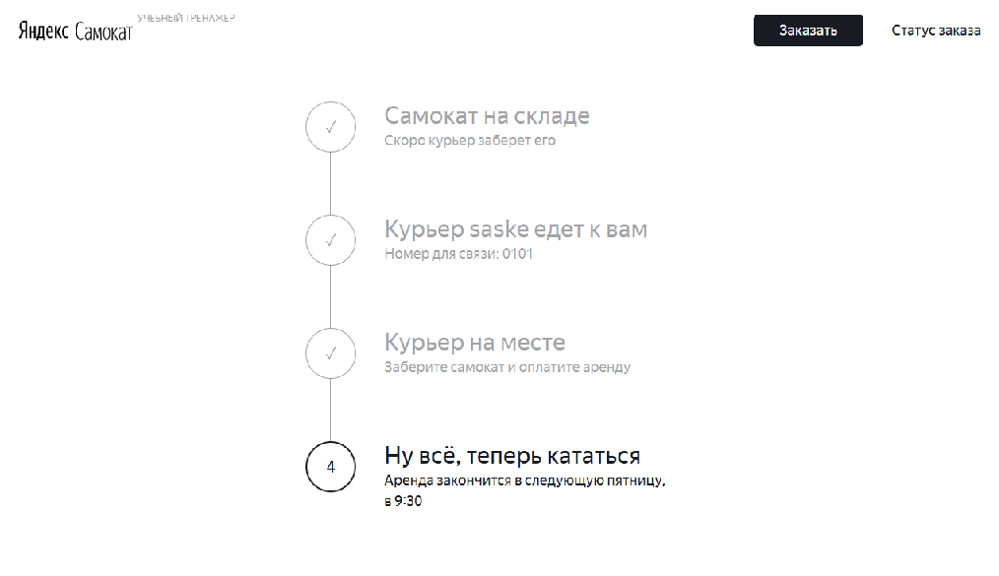
D10 | Статус "Курьер задерживается" не заменяет статус "курьер едет к вам" в цепочке статусов заказа | Критический | Открыт | 1. Открыть тестовый стенд веб-приложения 2. Создать учетную запись курьера 3. Создать заказ 4. Принять заказ с учетной записи курьера 5. Перейти на страницу Статус заказа | Windows 10 Google Chrome 1920х1080, Версия: 137.0.7151.104 (64-bit) Яндекс.Браузер 1280х720, Версия: 25.4.4.543 (64-bit) | 1. На телефоне изменить дату на следующий день | Статус "Курьер задерживается" заменяет статус "курьер едет к вам" | Статус не меняется | 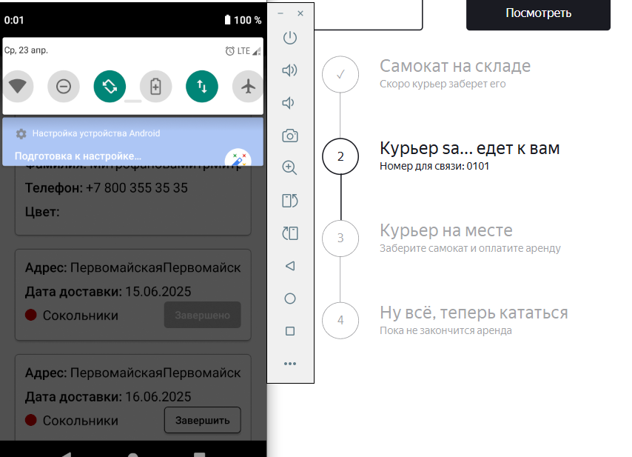
D11 | Если имя курьера не помещается на одной строке, оно не переносится на вторую строку на странице "Статус заказа" | Желательный | Открыт | 1. Открыть тестовый стенд веб-приложения | Windows 10 Google Chrome 1920х1080, Версия: 137.0.7151.104 (64-bit) Яндекс.Браузер 1280х720, Версия: 25.4.4.543 (64-bit) | 1. Создать учетную запись курьера с длинным именем 2. Создать заказ 3. Принять заказ с учетной записи курьера | Длинное имя курьера переносится не вторую строку | Длинное имя курьера не переносится не вторую строку | 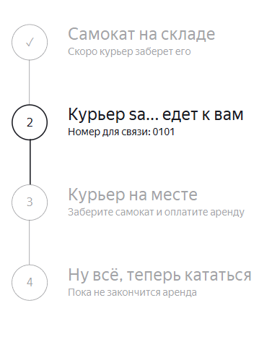
D12 | Статус "Курьер на месте" не активен, когда курьер завершил заказ у себя в приложении | Блокирующий | Открыт | 1. Создать учетную запись курьера 2. Создать заказ 3. Принять заказ с учетной записи курьера | Windows 10 Google Chrome 1920х1080, Версия: 137.0.7151.104 (64-bit) Яндекс.Браузер 1280х720, Версия: 25.4.4.543 (64-bit) | 1. Завершить заказ с учетной записи курьера | Статус "Курьер на месте" активен | Сразу активен статус "Ну всё, теперь кататься"
D13 | Система не принимает значение с дефисом в поле ввода Имя в форме "Для кого самокат" | Стандартный | Открыт | 1. Открыть тестовый стенд веб-приложения | Windows 10 Яндекс.Браузер 1280х720, Версия: 25.4.4.543 (64-bit) | 1. Нажать на кнопку заказать 2. Ввести в поле ввода Имя "Для кого самокат" значение с дефисом (Анна-Мария) | Система принимает значение | Система не принимает значение
D14 | Система принимает значение длиной более 15 символов в поле ввода Фамилия в форме "Для кого самокат" | Стандартный | Открыт | 1. Открыть тестовый стенд веб-приложения | Windows 10 Яндекс.Браузер 1280х720, Версия: 25.4.4.543 (64-bit) | 1. Нажать на кнопку "Заказать" 2. Ввести в поле ввода Фамилия значение длиной 22 символа (МитрофановаМитрофанова) | Система не принимает значение, появляется ошибка "Введите корректную фамилию" | Система принимает значение, ошибка не появляется
D15 | Система не принимает значение в 50 символов в поле ввода Адрес в форме "Для кого самокат" | Стандартный | Открыт | 1. Открыть тестовый стенд веб-приложения | Windows 10 Яндекс.Браузер 1280х720, Версия: 25.4.4.543 (64-bit) | 1. Нажать на кнопку "Заказать" 2. Ввести в поле ввода Адрес значение длиной 50 символов (ПервомайскаяПервомайскаяПервомайскаяПервомайскаяПе) | Система принимает значение | Система не принимает значение, появляется ошибка "Введите корректный адрес"
D16 | Не появляется ошибка "Введите корректный адрес" если оставить поле ввода "Адрес" пустым в форме "Для кого самокат" | Критический | Открыт | 1. Открыть тестовый стенд веб-приложения | Windows 10 Яндекс.Браузер 1280х720, Версия: 25.4.4.543 (64-bit) | 1. Нажать на кнопку "Заказать" 2. Оставить поле ввода Адрес пустым | Появлется ошибка "Введите корректный адрес" | Ошибка не появляется
D17 | Не появляется ошибка "Введите корректный номер" если ввести в поле Номер значение в 13 символов в форме "Для кого самокат" | Критический | Открыт | 1. Открыть тестовый стенд веб-приложения | Windows 10 Яндекс.Браузер 1280х720, Версия: 25.4.4.543 (64-bit) | 1. Нажать на кнопку "Заказать" 2. Ввести в поле ввода Номер значение длиной 13 символов (8999999999999) | Появляется ошибка "Введите корректный номер" | Не появляется ошибка "Введите корректный номер"
D18 | Можно выбрать прошедшую и текущую дату в поле "Когда привезти самокат" на странице "Про аренду" | Блокирующий | Открыт | 1. Открыть тестовый стенд веб-приложения | Windows 10 Яндекс.Браузер 1280х720, Версия: 25.4.4.543 (64-bit) | 1. Нажать на кнопку "Заказать" 2. Заполнить форму "Для кого самокат" валидными данными 3. Нажать кнопку "Дальше" 4. Выбрать прошедшую дату 13.06.2025 | Выбор прошедшей и текущей даты невозможен | Можно выбрать прошедшую и текущую дату
D20 | Можно ввести дату вручную в окне "Про аренду" | Блокирующий | Открыт | 1. Открыть тестовый стенд веб-приложения | Windows 10 Яндекс.Браузер 1280х720, Версия: 25.4.4.543 (64-bit) | 1. Нажать на кнопку "Заказать" 2. Заполнить форму "Для кого самокат" валидными данными 3. Нажать кнопку "Дальше" 4. Ввести дату вручную 24.11.2023 | Ввод даты вручную невозможен | Можно ввести дату вручную
D21 | В поле ввода Комментарий можно ввести комментарий более 24 символов в окне "Про аренду" | Стандартный | Открыт | 1. Открыть тестовый стенд веб-приложения | Windows 10 Яндекс.Браузер 1280х720, Версия: 25.4.4.543 (64-bit) | 1. Нажать на кнопку "Заказать" 2. Заполнить форму "Для кого самокат" валидными данными 3. Нажать кнопку "Дальше" 4. Ввести в поле ввода комментарий 36 символов (ПозвонитеПозвонитеПозвонитеПозвоните) | Нельзя ввести в поле Комментарий более 24 символов | Можно ввести в поле Комментарий более 24 символов
D22 | В поле ввода Комментарий можно ввести символы английского алфавита в окне "Про аренду" | Стандартный | Открыт | 1. Открыть тестовый стенд веб-приложения | Windows 10 Яндекс.Браузер 1280х720, Версия: 25.4.4.543 (64-bit) | 1. Нажать на кнопку "Заказать" 2. Заполнить форму "Для кого самокат" валидными данными 3. Нажать кнопку "Дальше" 4. Ввести в поле ввода комментарий Pozvonite | Нельзя ввести в поле Комментарий буквы английского алфавита | Можно ввести в поле Комментарий буквы английского алфавита
D23 | В поле ввода Комментарий можно ввести спецсимволы в окне "Про аренду" | Стандартный | Открыт | 1. Открыть тестовый стенд веб-приложения | Windows 10 Яндекс.Браузер 1280х720, Версия: 25.4.4.543 (64-bit) | 1. Нажать на кнопку "Заказать" 2. Заполнить форму "Для кого самокат" валидными данными 3. Нажать кнопку "Дальше" 4. Ввести в поле ввода комментарий Позвоните% | Нельзя ввести в поле Комментарий спецсимволы | Можно ввести в поле Комментарий спецсимволы
D24 | Уведомление для курьера в приложении Яндекс.Самокат приходит позже 2 часов до конца времени доставки | Стандартный | Открыт | 1. Установить приложение Яндекс.Самокат v2 2. Создать курьера 3. Войти в приложение под учетной записью курьера 4. Принять заказ под учетной записью курьера | Эмулятор, Honor 8 Android 9, scooter-v2.0.apk | 1. Перевести время на телефоне курьера на 22:00 или 23:00 | Уведомление не приходит | Уведомление приходит
D25 | Текст уведомления в приложении для курьера Яндекс.Самокат приходит отличное от требований к приложению | Желательный | Открыт | 1. Установить приложение Яндекс.Самокат v2 2. Создать курьера 3. Войти в приложение под учетной записью курьера 4. Принять заказ под учетной записью курьера | Эмулятор, Honor 8 Android 9, scooter-v2.0.apk | 1. Перевести время на телефоне курьера на 21:59 | Текст уведомления: «2 часа до конца заказа. Заказ «ул Комнатная 12-14» нужно выполнить до времени N. Если не успеваете, предупредите поддержку: 0101» | В тексте нет информации о времени, к которому необходимо выполнить заказ
D26 | При клике на уведомление в приложении для курьера Яндекс.Самокат появляется окно с ошибкой | Критический | Открыт | 1. Установить приложение Яндекс.Самокат v2 2. Создать курьера 3. Войти в приложение под учетной записью курьера 4. Принять заказ под учетной записью курьера | Эмулятор, Honor 8 Android 9, scooter-v2.0.apk | 1. Перевесии время на телефоне курьера на 21:59 2. Кликнуть по появившемуся уведомлению | При клике по нотификации происходит переход на вкладку "Мои" | При клике по нотификации происходит переход к окну с ошибкой
D27 | Текст сообщения об отсутсвии интернета отличается от требований в приложении Яндекс-Самокат | Желательный | Открыт | 1. Установить приложение Яндекс.Самокат v2 2. Создать курьера 3. Войти в приложение под учетной записью курьера | Эмулятор, Honor 8 Android 9, scooter-v2.0.apk | 1. Выключить интернет 2. Зайти в приложение Яндекс.Самокат | Текст сообщения: «Отсутствует интернет-соединение» | Текст сообщения "Проверьте подключение или дождитесь уведомления о его восстановлении" | 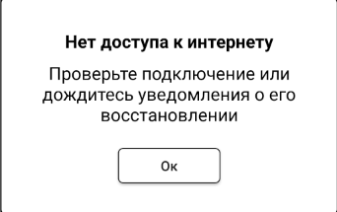
D28 | При нажатии на кнопку "Список заказов" в приложении Яндекс.Самокат при отсутствии интернет-соединения не появляется уведомление об ошибке | Желательный | Открыт | 1. Установить приложение Яндекс.Самокат v2 2. Создать курьера 3. Войти в приложение под учетной записью курьера | Эмулятор, Honor 8 Android 9, scooter-v2.0.apk | 1. Выключить интернет 2. Зайти в приложение Яндекс.Самокат 3. Нажать "Ок" в всплывшем уведомлении об ошибке 4. Нажать на кнопку "Список заказов" | Появляется ошибка «Отсутствует интернет-соединение» | Открывается окно с кнопкой "Применить"
D29 | При нажатии на кнопку "Аккаунт" в приложении Яндекс.Самокат при отсутствии интернет-соединения открывается окно "Хотите выйти?" | Стандартный | Открыт | 1. Установить приложение Яндекс.Самокат v2 2. Создать курьера 3. Войти в приложение под учетной записью курьера | Эмулятор, Honor 8 Android 9, scooter-v2.0.apk | 1. Выключить интернет 2. Зайти в приложение Яндекс.Самокат 3. Нажать "Ок" в всплывшем уведомлении об ошибке 4. Нажать на кнопку "Аккаунт" | Появляется ошибка «Отсутствует интернет-соединение» | Открывается окно "Хотите выйти?"
D30 | При нажатии на любом место, кроме кнопки "Ок", закрывается сообщение об отсутствии интернет-соединения | Желательный | Открыт | 1. Установить приложение Яндекс.Самокат v2 2. Создать курьера 3. Войти в приложение под учетной записью курьера | Эмулятор, Honor 8 Android 9, scooter-v2.0.apk | 1. Выключить интернет 2. Зайти в приложение Яндекс.Самокат 3. Тапнуть на любом месте, кроме "Ок" | Сообщение об отсутствии интернет-соединения не закрывается | Сообщение об отсутствии интернет-соединения закрывается
D31 | Код и тело ответа 201 вместо 400 при запросе POST /api/v1/courier (ввод 1 символа в поле Login) | Критический | Открыт | 1. Открыть тестовый стенд | Мобильное приложение Яндекс.Самокат Адрес стенда: https://5e42662f-6534-479d-b7ec-9577c4ac8f68.serverhub.praktikum-services.ru | 1. Отправить POST запрос на создание курьера /api/v1/courier { "login": "k", "password": "1234", "firstName": "kseniya" } | Код и тело ответа 400 | Код и тело ответа 201 created
D32 | Код и тело ответа 201 вместо 400 при запросе POST /api/v1/courier (ввод 11 символа в поле Login) | Критический | Открыт | 1. Открыть тестовый стенд | Мобильное приложение Яндекс.Самокат Адрес стенда: https://5e42662f-6534-479d-b7ec-9577c4ac8f68.serverhub.praktikum-services.ru | 1. Отправить POST запрос на создание курьера /api/v1/courier { "login": "kkkkkkkkkkk", "password": "1234", "firstName": "kseniya" } | Код и тело ответа 400 | Код и тело ответа 201 created
D33 | Код и тело ответа 201 вместо 400 при запросе POST /api/v1/courier (ввод 20 символа в поле Login) | Критический | Открыт | 1. Открыть тестовый стенд | Мобильное приложение Яндекс.Самокат Адрес стенда: https://5e42662f-6534-479d-b7ec-9577c4ac8f68.serverhub.praktikum-services.ru | 1. Отправить POST запрос на создание курьера /api/v1/courier { "login": "kkkkkkkkkkkkkkkkkkkk", "password": "1234", "firstName": "kseniya" } | Код и тело ответа 400 | Код и тело ответа 201 created
D34 | Код и тело ответа 201 вместо 400 при запросе POST /api/v1/courier (ввод букв русского алфавита в поле Login) | Критический | Открыт | 1. Открыть тестовый стенд | Мобильное приложение Яндекс.Самокат Адрес стенда: https://5e42662f-6534-479d-b7ec-9577c4ac8f68.serverhub.praktikum-services.ru | 1. Отправить POST запрос на создание курьера /api/v1/courier { "login": "ккк", "password": "1234", "firstName": "kseniya" } | Код и тело ответа 400 | Код и тело ответа 201 created
D35 | Код и тело ответа 201 вместо 400 при запросе POST /api/v1/courier (ввод цифр в поле Login) | Критический | Открыт | 1. Открыть тестовый стенд | Мобильное приложение Яндекс.Самокат Адрес стенда: https://5e42662f-6534-479d-b7ec-9577c4ac8f68.serverhub.praktikum-services.ru | 1. Отправить POST запрос на создание курьера /api/v1/courier { "login": "kkk1", "password": "1234", "firstName": "kseniya" } | Код и тело ответа 400 | Код и тело ответа 201 created
D36 | Код и тело ответа 201 вместо 400 при запросе POST /api/v1/courier (ввод спецсимвола в поле Login) | Критический | Открыт | 1. Открыть тестовый стенд | Мобильное приложение Яндекс.Самокат Адрес стенда: https://5e42662f-6534-479d-b7ec-9577c4ac8f68.serverhub.praktikum-services.ru | 1. Отправить POST запрос на создание курьера /api/v1/courier { "login": "kkk%", "password": "1234", "firstName": "kseniya" } | Код и тело ответа 400 | Код и тело ответа 201 created
D37 | Код и тело ответа 201 вместо 400 при запросе POST /api/v1/courier (ввод пробела в поле Login) | Критический | Открыт | 1. Открыть тестовый стенд | Мобильное приложение Яндекс.Самокат Адрес стенда: https://5e42662f-6534-479d-b7ec-9577c4ac8f68.serverhub.praktikum-services.ru | 1. Отправить POST запрос на создание курьера /api/v1/courier { "login": " kkk", "password": "1234", "firstName": "kseniya" } | Код и тело ответа 400 | Код и тело ответа 201 created
D38 | Код и тело ответа 201 вместо 400 при запросе POST /api/v1/courier (ввод 3 символов в поле password) | Критический | Открыт | 1. Открыть тестовый стенд | Мобильное приложение Яндекс.Самокат Адрес стенда: https://5e42662f-6534-479d-b7ec-9577c4ac8f68.serverhub.praktikum-services.ru | 1. Отправить POST запрос на создание курьера /api/v1/courier { "login": " kk", "password": "123", "firstName": "kseniya" } | Код и тело ответа 400 | Код и тело ответа 201 created
D39 | Код и тело ответа 201 вместо 400 при запросе POST /api/v1/courier (ввод 5 символов в поле password) | Критический | Открыт | 1. Открыть тестовый стенд | Мобильное приложение Яндекс.Самокат Адрес стенда: https://5e42662f-6534-479d-b7ec-9577c4ac8f68.serverhub.praktikum-services.ru | 1. Отправить POST запрос на создание курьера /api/v1/courier { "login": " kk", "password": "12345", "firstName": "kseniya" } | Код и тело ответа 400 | Код и тело ответа 201 created
D40 | Код и тело ответа 201 вместо 400 при запросе POST /api/v1/courier (ввод букв английского алфавита в поле password) | Критический | Открыт | 1. Открыть тестовый стенд | Мобильное приложение Яндекс.Самокат Адрес стенда: https://5e42662f-6534-479d-b7ec-9577c4ac8f68.serverhub.praktikum-services.ru | 1. Отправить POST запрос на создание курьера /api/v1/courier { "login": " kk", "password": "asdf", "firstName": "kseniya" } | Код и тело ответа 400 | Код и тело ответа 201 created
D41 | Код и тело ответа 201 вместо 400 при запросе POST /api/v1/courier (ввод дробного числа в поле password) | Критический | Открыт | 1. Открыть тестовый стенд | Мобильное приложение Яндекс.Самокат Адрес стенда: https://5e42662f-6534-479d-b7ec-9577c4ac8f68.serverhub.praktikum-services.ru | 1. Отправить POST запрос на создание курьера /api/v1/courier { "login": " kk", "password": "12,3", "firstName": "kseniya" } | Код и тело ответа 400 | Код и тело ответа 201 created
D42 | Код и тело ответа 201 вместо 400 при запросе POST /api/v1/courier (ввод спецсимвола в поле password) | Критический | Открыт | 1. Открыть тестовый стенд | Мобильное приложение Яндекс.Самокат Адрес стенда: https://5e42662f-6534-479d-b7ec-9577c4ac8f68.serverhub.praktikum-services.ru | 1. Отправить POST запрос на создание курьера /api/v1/courier { "login": " kk", "password": "123%", "firstName": "kseniya" } | Код и тело ответа 400 | Код и тело ответа 201 created
D43 | Код и тело ответа 201 вместо 400 при запросе POST /api/v1/courier (ввод отриц. числа в поле password) | Критический | Открыт | 1. Открыть тестовый стенд | Мобильное приложение Яндекс.Самокат Адрес стенда: https://5e42662f-6534-479d-b7ec-9577c4ac8f68.serverhub.praktikum-services.ru | 1. Отправить POST запрос на создание курьера /api/v1/courier { "login": " kk", "password": "-123", "firstName": "kseniya" } | Код и тело ответа 400 | Код и тело ответа 201 created
D44 | Код и тело ответа 201 вместо 400 при запросе POST /api/v1/courier (ввод пробела в поле password) | Критический | Открыт | 1. Открыть тестовый стенд | Мобильное приложение Яндекс.Самокат Адрес стенда: https://5e42662f-6534-479d-b7ec-9577c4ac8f68.serverhub.praktikum-services.ru | 1. Отправить POST запрос на создание курьера /api/v1/courier { "login": " kk", "password": " ", "firstName": "kseniya" } | Код и тело ответа 400 | Код и тело ответа 201 created
D45 | Код и тело ответа 201 вместо 400 при запросе POST /api/v1/courier (ввод 1 символа в поле firstName) | Критический | Открыт | 1. Открыть тестовый стенд | Мобильное приложение Яндекс.Самокат Адрес стенда: https://5e42662f-6534-479d-b7ec-9577c4ac8f68.serverhub.praktikum-services.ru | 1. Отправить POST запрос на создание курьера /api/v1/courier { "login": " kk", "password": "1234", "firstName": "k" } | Код и тело ответа 400 | Код и тело ответа 201 created
D46 | Код и тело ответа 201 вместо 400 при запросе POST /api/v1/courier (ввод 11 символа в поле firstName) | Критический | Открыт | 1. Открыть тестовый стенд | Мобильное приложение Яндекс.Самокат Адрес стенда: https://5e42662f-6534-479d-b7ec-9577c4ac8f68.serverhub.praktikum-services.ru | 1. Отправить POST запрос на создание курьера /api/v1/courier { "login": " kk", "password": "1234", "firstName": "kkkkkkkkkkk" } | Код и тело ответа 400 | Код и тело ответа 201 created
D47 | Код и тело ответа 201 вместо 400 при запросе POST /api/v1/courier (ввод 20 символа в поле firstName) | Критический | Открыт | 1. Открыть тестовый стенд | Мобильное приложение Яндекс.Самокат Адрес стенда: https://5e42662f-6534-479d-b7ec-9577c4ac8f68.serverhub.praktikum-services.ru | 1. Отправить POST запрос на создание курьера /api/v1/courier { "login": " kk", "password": "1234", "firstName": "kkkkkkkkkkkkkkkkkkkk" } | Код и тело ответа 400 | Код и тело ответа 201 created
D48 | Код и тело ответа 201 вместо 400 при запросе POST /api/v1/courier (ввод цифр в поле firstName) | Критический | Открыт | 1. Открыть тестовый стенд | Мобильное приложение Яндекс.Самокат Адрес стенда: https://5e42662f-6534-479d-b7ec-9577c4ac8f68.serverhub.praktikum-services.ru | 1. Отправить POST запрос на создание курьера /api/v1/courier { "login": " kk", "password": "1234", "firstName": "kkk123" } | Код и тело ответа 400 | Код и тело ответа 201 created
D49 | Код и тело ответа 201 вместо 400 при запросе POST /api/v1/courier (ввод спецсимвола в поле firstName) | Критический | Открыт | 1. Открыть тестовый стенд | Мобильное приложение Яндекс.Самокат Адрес стенда: https://5e42662f-6534-479d-b7ec-9577c4ac8f68.serverhub.praktikum-services.ru | 1. Отправить POST запрос на создание курьера /api/v1/courier { "login": " kk", "password": "1234", "firstName": "kk%" } | Код и тело ответа 400 | Код и тело ответа 201 created
D50 | Код и тело ответа 201 вместо 400 при запросе POST /api/v1/courier (ввод пробела в поле firstName) | Критический | Открыт | 1. Открыть тестовый стенд | Мобильное приложение Яндекс.Самокат Адрес стенда: https://5e42662f-6534-479d-b7ec-9577c4ac8f68.serverhub.praktikum-services.ru | 1. Отправить POST запрос на создание курьера /api/v1/courier { "login": " kk", "password": "1234", "firstName": "kk k" } | Код и тело ответа 400 | Код и тело ответа 201 created
D51 | Не удаляются заказы курьера при запросе DELETE /api/v1/courier/:id | Критический | Открыт | 1. Открыть тестовый стенд | Мобильное приложение Яндекс.Самокат Адрес стенда: https://5e42662f-6534-479d-b7ec-9577c4ac8f68.serverhub.praktikum-services.ru | 1. Отправить запрос DELETE /api/v1/courier/:id с id курьера=1, { "login": "saske", "password": "1234" } | Код и тело ответа 200 ОК, заказы курьера удалены из БД | Код и тело ответа 200 ОК, заказы курьера НЕ удалены из БД
D52 | Код и тело ответа 404 Not Found при запросе DELETE /api/v1/courier/ без указания ID курьера | Критический | Открыт | 1. Открыть тестовый стенд | Мобильное приложение Яндекс.Самокат Адрес стенда: https://5e42662f-6534-479d-b7ec-9577c4ac8f68.serverhub.praktikum-services.ru | 1. Не указывать ID курьера в запросе | Код и тело ответа 400 Bad Request { "message": "Недостаточно данных для удаления курьера" } | Код и тело овтета 404 Not Found
D53 | Название сервиса "Яндекс Самокат" находятся на разном уровне в шапке страницы | Желательный | Открыт | 1. Открыть тестовый стенд | Windows 10 Google Chrome 1920х1080, Версия: 137.0.7151.104 (64-bit) Яндекс.Браузер 1280х720, Версия: 25.4.4.543 (64-bit) | 1. Найти надпись в левом верхнем углу "Яндекс Самокат" | Надписи Яндекс и Самокат находятся в одной плоскости | Надпись Самокат находится ниже надписи Яндекс
D54 | При клике по полю "Статус заказа" появляется поле "Введите номер заказа" и кнопка "GO" на странице "Для кого самокат" | Желательный | Открыт | 1. Открыть тестовый стенд | Windows 10 Google Chrome 1920х1080, Версия: 137.0.7151.104 (64-bit) Яндекс.Браузер 1280х720, Версия: 25.4.4.543 (64-bit) | 1. Нажать на кнопку "Заказать" в правом верхнем углу | Появляется поле ввода "Номер заказа" | Появляется поле "Введите номер заказа" и кнопка "GO"
D56 | Кнопка "Заказать" остается на страницах "Для кого самокат" и "Про аренду" | Желательный | Открыт | 1. Открыть тестовый стенд | Windows 10 Google Chrome 1920х1080, Версия: 137.0.7151.104 (64-bit) Яндекс.Браузер 1280х720, Версия: 25.4.4.543 (64-bit) | 1. Нажать на кнопку "Заказать" в правом верхнем углу | Кнопка "Заказать" отсутствует при переходе на страницы "Для кого самокат" и "Про аренду" | Кнопка "Заказать" остается | 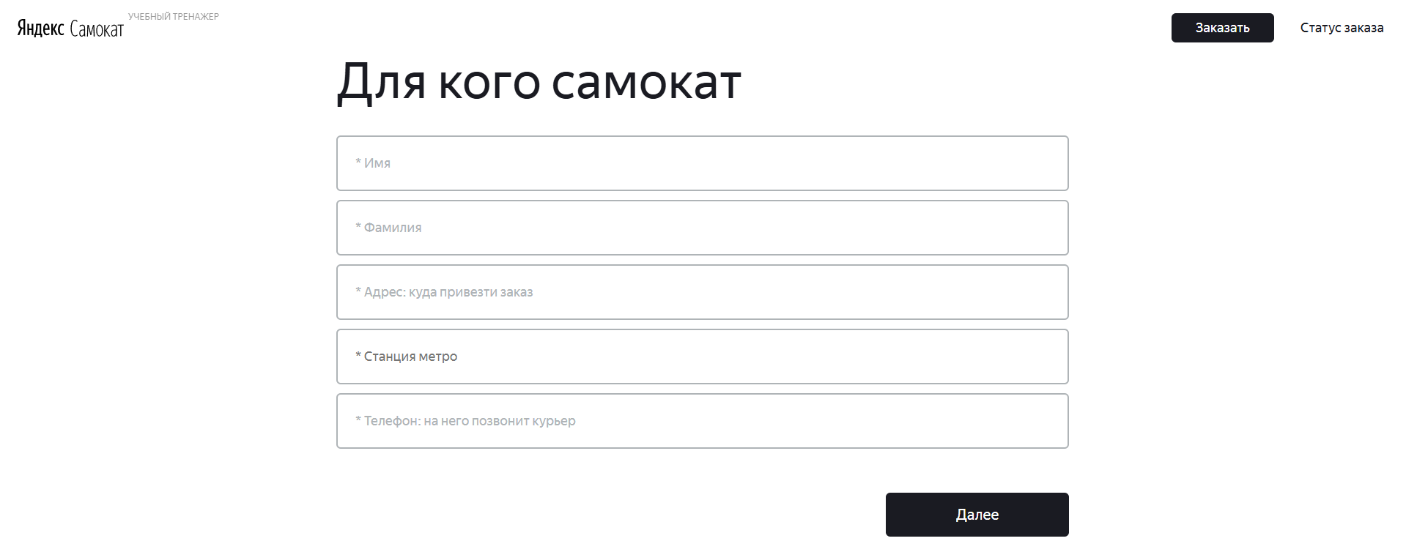
D58 | Кнопка для перехода на страницу "Про аренду" указана как "Далее" | Желательный | Открыт | 1. Открыть тестовый стенд | Windows 10 Google Chrome 1920х1080, Версия: 137.0.7151.104 (64-bit) Яндекс.Браузер 1280х720, Версия: 25.4.4.543 (64-bit) | 1. Нажать на кнопку "Заказать" в правом верхнем углу | Кнопка для перехода указана как "Дальше" | Кнопка для перехода указана как "Далее" | 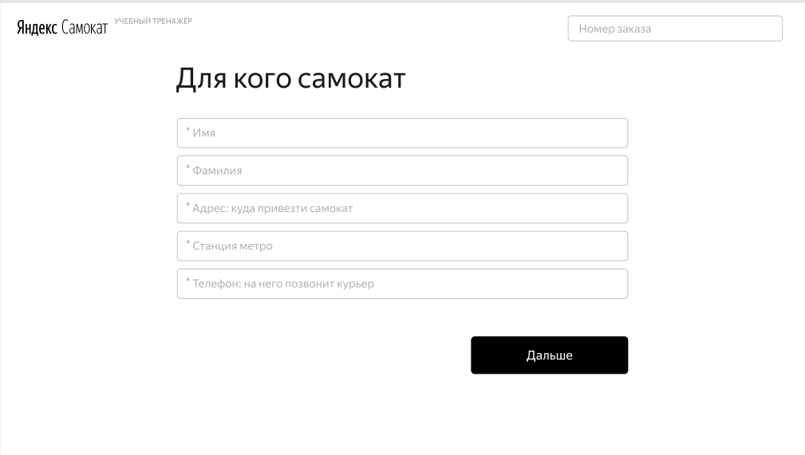 | 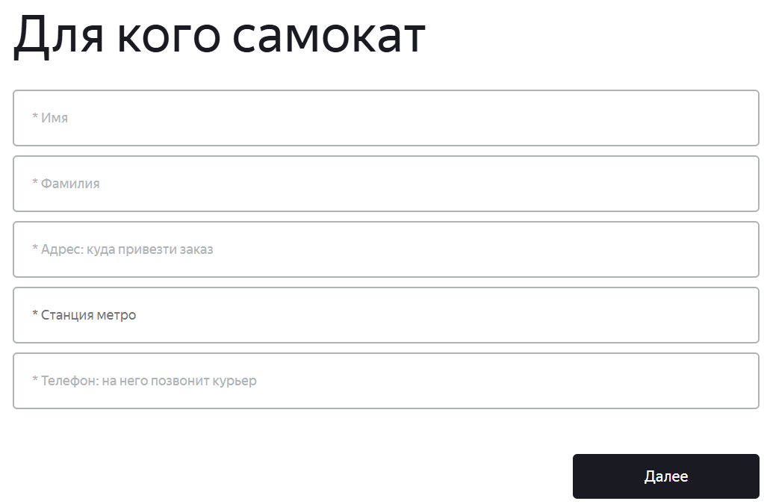
D59 | Возможен ручной вводы даты в поле ввода "Когда привезти заказ" на странице "Про аренду" | Желательный | Открыт | 1. Открыть тестовый стенд | Windows 10 Google Chrome 1920х1080, Версия: 137.0.7151.104 (64-bit) Яндекс.Браузер 1280х720, Версия: 25.4.4.543 (64-bit) | 1. Нажать на кнопку "Заказать" в правом верхнем углу 2. Ввести на странице "Для кого самокат" валидные данные 3. Нажать на кнопку "Дальше" 4. Ввести данные вручную в поле "Когда привезти самокат" | Ручной ввод невозможен | Ручной ввод возможен
D60 | Цвет чек-боксов "Цвет самоката" синего цвета на странице "Про аренду" | Желательный | Открыт | 1. Открыть тестовый стенд | Windows 10 Google Chrome 1920х1080, Версия: 137.0.7151.104 (64-bit) Яндекс.Браузер 1280х720, Версия: 25.4.4.543 (64-bit) | 1. Нажать на кнопку "Заказать" в правом верхнем углу 2. Ввести на странице "Для кого самокат" валидные данные 3. Нажать на кнопку "Дальше" 4. Выбрать цвет самоката нажатием на чек-боекс | Цвет чек-боксов "Цвет самоката" черного цвета | Цвет чек-боксов "Цвет самоката" синего цвета
D61 | Цвет невыбранного чек-бокса "Цвет самоката" не становится серым (прозрачным) на странице "Про аренду" | Желательный | Открыт | 1. Открыть тестовый стенд | Windows 10 Google Chrome 1920х1080, Версия: 137.0.7151.104 (64-bit) Яндекс.Браузер 1280х720, Версия: 25.4.4.543 (64-bit) | 1. Нажать на кнопку "Заказать" в правом верхнем углу 2. Ввести на странице "Для кого самокат" валидные данные 3. Нажать на кнопку "Дальше" 4. Выбрать цвет самоката нажатием на чек-боекс | Цвет невыбранного чек-бокса "Цвет самоката" становится серым | Цвет невыбранного чек-бокса "Цвет самоката" не становится серым
D62 | При нажатии на кнопку "Заказать" появляется окно "Хотите оформить заказ?" на странице "Про аренду" | Желательный | Открыт | 1. Открыть тестовый стенд | Windows 10 Google Chrome 1920х1080, Версия: 137.0.7151.104 (64-bit) Яндекс.Браузер 1280х720, Версия: 25.4.4.543 (64-bit) | 1. Нажать на кнопку "Заказать" в правом верхнем углу 2. Ввести на странице "Для кого самокат" валидные данные 3. Нажать на кнопку "Дальше" 4. Ввести валидные данные на странице "Про аренду" 5. Нажать кнопку "Заказать" | При нажатии на кнопку "Заказать" появляется окно с заголовком "Заказ оформлен" и текстом: "Номер заказа N, Запишите его, пригодится, чтобы отсдеживать статус" и кнопкой "Посмотреть статус" | При нажатии на кнопку "Заказать" появляется окно "Хотите оформить заказ?" |  | 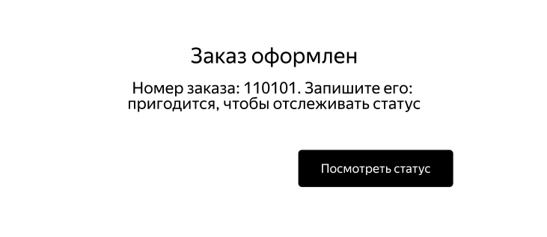
D63 | При нажатии на кнопку "Заказать" появляется окно "Хотите оформить заказ?" с неактивной кнопкой "Да" | Блокирующий | Открыт | 1. Открыть тестовый стенд | Windows 10 Google Chrome 1920х1080, Версия: 137.0.7151.104 (64-bit) Яндекс.Браузер 1280х720, Версия: 25.4.4.543 (64-bit) | 1. Нажать на кнопку "Заказать" в правом верхнем углу 2. Ввести на странице "Для кого самокат" валидные данные 3. Нажать на кнопку "Дальше" 4. Ввести валидные данные на странице "Про аренду" 5. Нажать кнопку "Заказать" | Кнопка "Да" активна | Кнопка "Да" не активна
D64 | Кнопка "Отменить" пропадает, если статус "Самокат на складе" изменился на "Курьер едет к вам" на странице "Статус заказа" | Стандартный | Открыт | 1. Открыть тестовый стенд веб-приложения 2. Создать учетную запись курьера 3. Создать заказ 4. Ввести в поле ввода на странице Яндекс.Самокат номер заказа, перейти на страницу "Статус заказа" | Windows 10 Google Chrome 1920х1080, Версия: 137.0.7151.104 (64-bit) Яндекс.Браузер 1280х720, Версия: 25.4.4.543 (64-bit) | 1. Принять заказ с учетной записи курьера | Кнопка "Отменить заказ" становится неактивной | Кнопка "Отменить заказ" пропадает
D65 | После отмены заказа, заказ НЕ удаляется из таблицы Orders в БД | Блокирующий | Открыт | 1. Открыть тестовый стенд веб-приложения 2. Создать учетную запись курьера 3. Создать заказ 4. Ввести в поле ввода на странице Яндекс.Самокат номер заказа, перейти на страницу "Статус заказа" | Windows 10 Google Chrome 1920х1080, Версия: 137.0.7151.104 (64-bit) Яндекс.Браузер 1280х720, Версия: 25.4.4.543 (64-bit) | 1. Принять заказ с учетной записи курьера 2. Нажать на кнопку "Отменить заказ" 3. В сплывающем окне нажать на кнопку "Хорошо" | После отмены заказа, заказ удаляется из таблицы Orders в БД | После отмены заказа, заказ НЕ удаляется из таблицы Orders в БД
D66 | При отмене заказа просмотр данных по заказу возможен на странице "Статус заказа" | Критический | Открыт | 1. Открыть тестовый стенд веб-приложения 2. Создать учетную запись курьера 3. Создать заказ 4. Ввести в поле ввода на странице Яндекс.Самокат номер заказа, перейти на страницу "Статус заказа" | Windows 10 Google Chrome 1920х1080, Версия: 137.0.7151.104 (64-bit) Яндекс.Браузер 1280х720, Версия: 25.4.4.543 (64-bit) | 1. Принять заказ с учетной записи курьера 2. Нажать на кнопку "Отменить заказ" 3. В сплывающем окне нажать на кнопку "Хорошо" | При отмене заказа просмотр данных по заказу невозможен на странице "Статус заказа" | При отмене заказа просмотр данных по заказу возможен на странице "Статус заказа"
D67 | Неверный параметр запроса при попытке удалить заказ в веб-приложении Яндекс.Самокат на странице отмены заказа, заказ не удаляется | Блокирующий | Открыт | 1. Создать заказ через API 2. Принять заказ с учетной записи курьера | Windows 10 Google Chrome 1920х1080, Версия: 137.0.7151.104 (64-bit) Яндекс.Браузер 1280х720, Версия: 25.4.4.543 (64-bit) | 1. На стенде Яндекс.Самокат ввести в поле ввода номер заказа 2. Открыть в DevTools вкладку Network -> Headers 3. Зайти в заказ и нажать кнопку "Отменить заказ" 4. В сплывающем окне подтвердить отмену заказа | Всплывает окно "Заказ отменен" Во вкладке Headers Status Code 200 OK, заказ удален | Всплывает окно "Заказ отменен", но заказ не удаляется из-за ошибки в Request URL, во вкладке Headers Status Code 400 Bad Request Во вкладке Preview: code: 400 message: "Недостаточно данных для поиска"

